Resultados
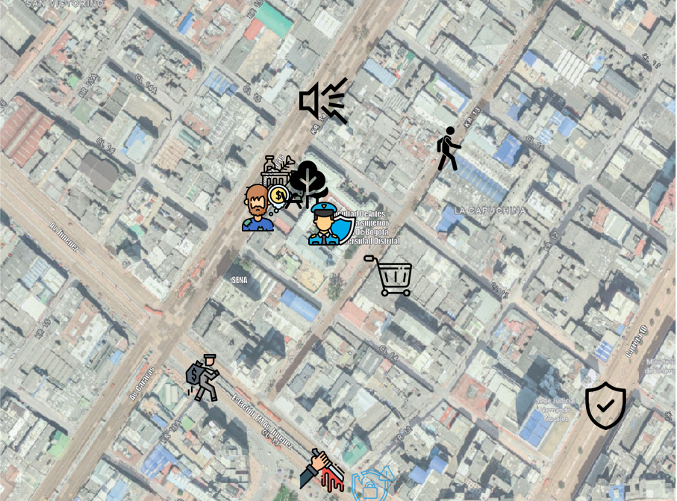 | 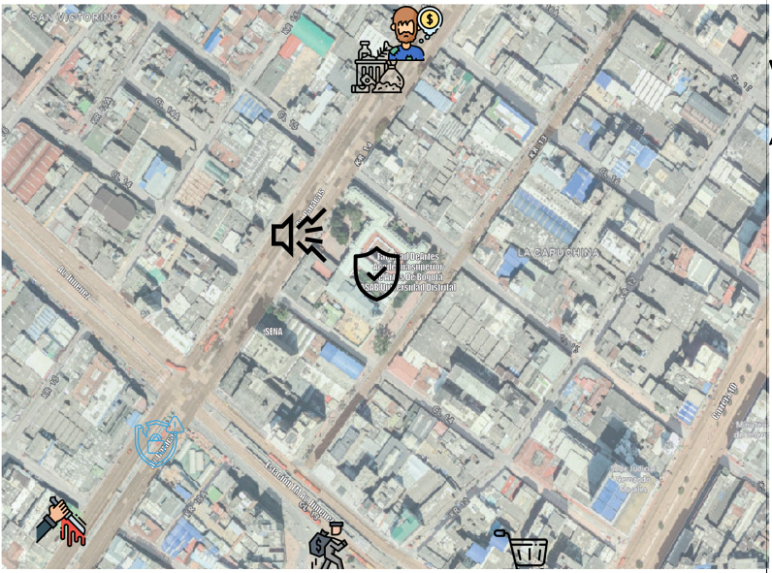 | 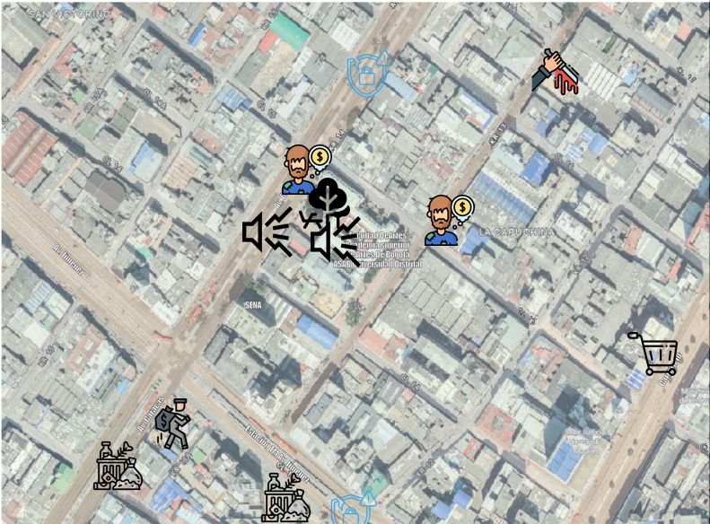 |  | 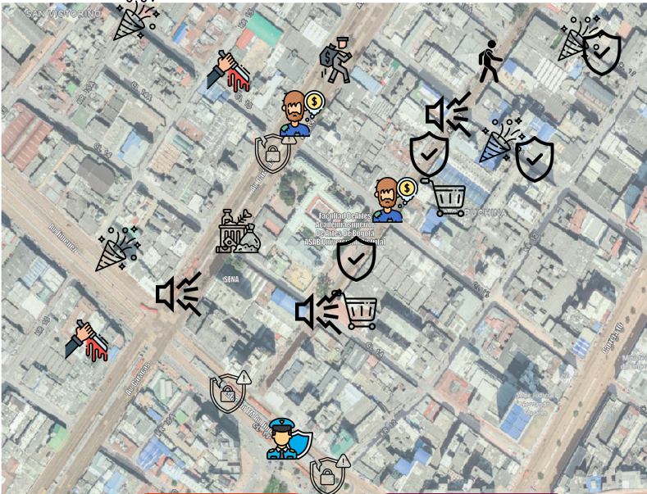 | 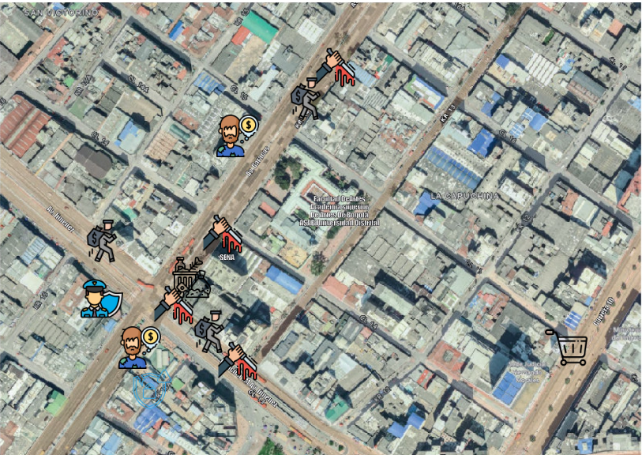 |  |  | 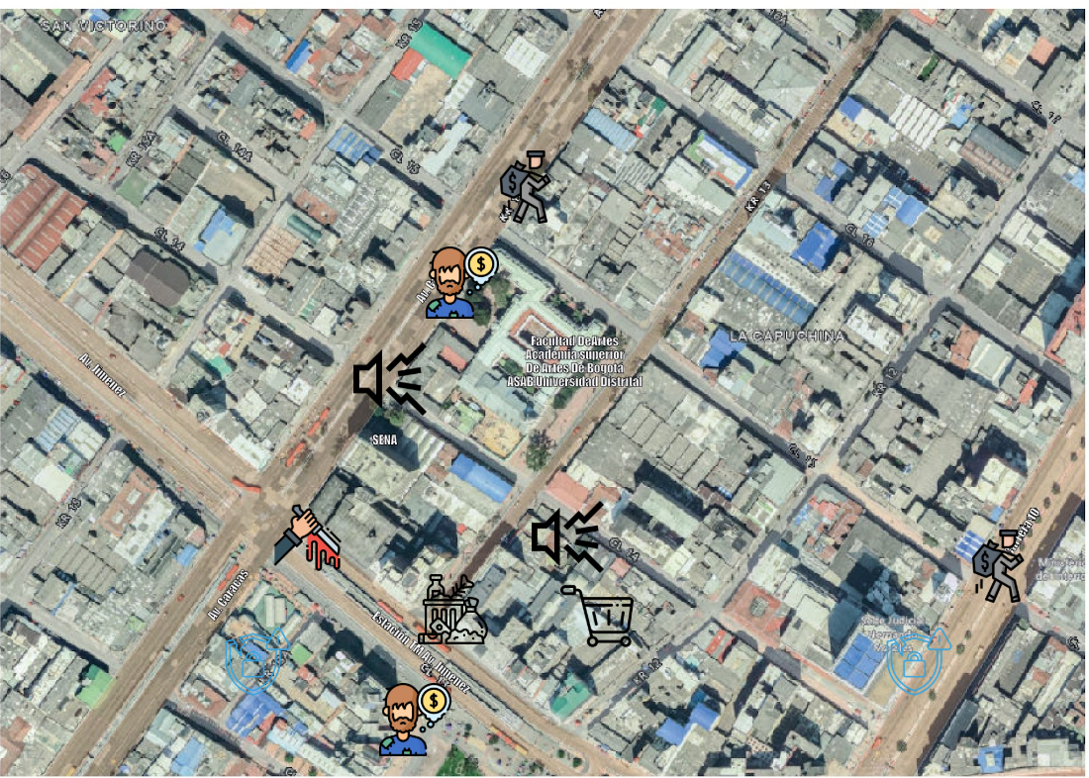
Mariana Quintero - Musica | Alejandro Rodriguez - Musica | William Pirajan - Ing. electrónica | Lizeth Montenegro - Musica | Winston Ricardo Leguizamon - Musica | Julian Esteban Berbeo - Ing. electrónica | Lucero Peña - Musica | Juan Sebastian Ramirez - Ing electrónica | Oscar Julian Rojas A. - Ing. industrial
No uso el icono de fiesta o lugares de esparcimiento. | No uso el icono de zonas verdes, fiesta, seguridad policial y lugares para el peaton. | No uso el icono de fiesta, seguridad policial, seguridad y lugares para el peaton. | No uso el icono de fiesta o lugares de esparcimiento. | No uso el icono de zonas verdes | No uso icono de ruido, seguridad, fiesta, zonas verdes, inseguridad y lugares para el peaton | No uso el icono de fiesta o lugares de esparcimiento. | No uso el icono de fiesta, seguridad policial, seguridad y lugares para el peaton. | No uso zonas verdes, seguridad policial, fiesta, seguridad y lugares para el peaton

